DESCRIPCION DE CARGO H1
 DESCRIPCION Y ANALISIS DEL CARGO

IDENTIFICACIÓN DEL CARGO
NOMBRE DEL CARGO | Auxiliar de Recursos humanos | Área | Administrativo
CARGO JEFE INMEDIATO | jefe de recursos humanos
CARGOS QUE LE REPORTAN | Jefe de administración y finanzas
JORNADA LABORAL | 44-Horas
OBJETIVO DEL CARGO
Apoyar en los procesos administrativos y operativos del área de gestión del talento humano, garantizando el cumplimiento de las políticas internas en temas de selección, contratación, afiliaciones, bienestar, y archivo del personal.

UBICACIÓN EN LA ESTRUCTURA ORGANIZACIONAL
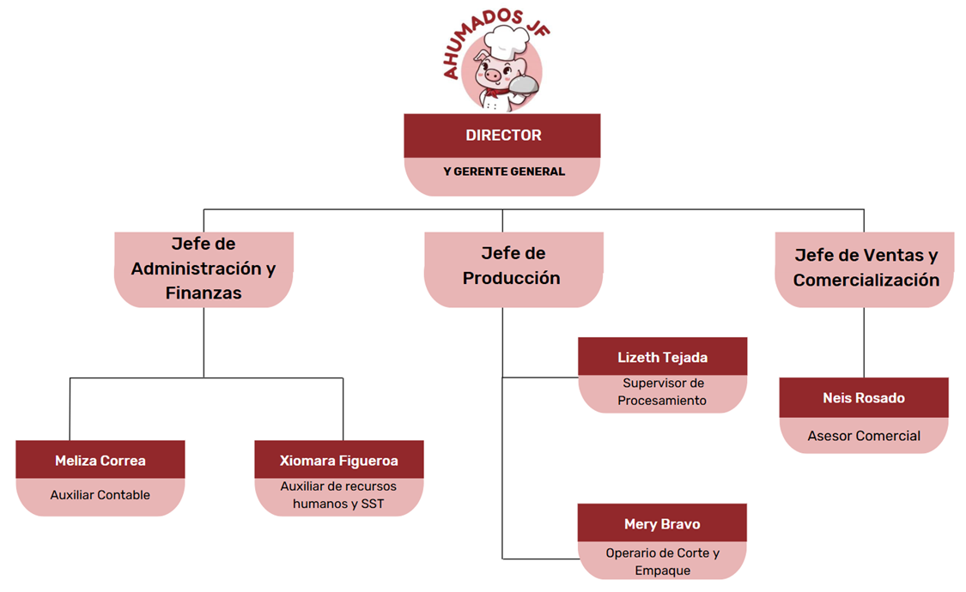
FUNCIONES
FRECUENCIA | DESCRIPCIÓN DE ACTIVIDADES
Permanentes | Atender requerimiento de los empleados ( nóminas, certificados, permisos)
 | Mantener actualizados los archivos físicos y digitales del personal
 | Comunicación efectiva
 | Relación con otras áreas
 | Organización y manejo del tiempo
 | Apoyo en procesos de selección de personal
 | Soporte en actividades de bienestar y clima organizacional
 | Habilidades esenciales para destacar en la gestión humana
 | Manejo de herramientas tecnológicas
Periódicas | Revisión de vencimiento de contratos o pruebas de periodo
 | Atención a solicitudes de empleados
 | Actualización de expedientes del personal
 | Publicación y seguimientos de vacantes internas y externas
 | control de prestamos, anticipos o descuentos autorizados
Esporádicas | Apoyo en la implementación de nuevas políticas laborales o cambios normativos
 | Elaboración de cartas o documentos especiales (recomendaciones y referencias)
 | Reubicación o reestructura del personal
 | Participación en auditorías laborales

